part!_1
 |  |  |  | 操作系统原理 | ⑴ | ⑶ | ① | ② | ⑸⑹⑺⑻⑼⑽
 |  |  |  |  | ⑵ | ⑷ | ③ | ④ | ⑤⑥⑦⑧⑨⑩
第一节：操作系统到底做了什么
 | 操作系统是一个软件
 | eg：hello world在计算机里面的运行过程：
 |  | #include <stdio.h>
 |  | void main()
 |  | {puts("hello world\n");}
 |  | ①运行hello world程序的可执行文件
 |  | ②操作系统根据用户提供的文件名，去磁盘里找程序的相关信息，检查程序的类型是不是可执行文件，
 |  | 然后根据可执行文件的头部信息，找到代码和数据的位置
 |  | window是pe格式，linux是elf格式
 |  | ③操作系统创建一个新的进程，把hello world的可执行文件格式映射到这进程上
 |  | ④调度器调度，直到执行到本程序，设置CPU上下文，然后执行程序
 |  | ⑤执行程序发生缺页异常，因为内存里没程序，操作系统通过内存管理模块把本程序从磁盘读入内存，继续执行
 |  | ⑥执行puts函数，在标准输出设备输出
 |  | ⑦由于puts函数是操作系统管理的，所以操作系统会把输出的数据送给管理标准输出设备的进程
 |  | ⑧管理标准输出设备的进程把数据送给窗口系统，经窗口系统判断合法后把字符串转换成像素，放到存储印象区
 |  | ⑨硬件把印象去的信息转换成数据流和控制流，显示器接受控制流后进行显示

第二节：操作系统的定义和作用
 | 定义：
 |  | 操作系统是计算机的系统软件，这系统软件是一些程序模块的集合，这些模块相互配合，完成用户功能
 |  | 这么多模块尽量合理的管理资源，合理组织计算机的工作流程，给程序提供服务
 |  | 操作系统为了给用户使用，做了用户界面和API接口。
 | 作用：
 |  | ⑴管理资源
 |  |  | ①用数据结构记录计算机的使用情况
 |  |  | ②资源分配策略，如何调度
 |  | ⑵提供系统服务
 |  |  | ①创建进程
 |  |  | ②提供统计信息
 |  |  | 等等
 |  | ⑶扩展硬件
 |  |  | 为应用程序提供接口
 |  |  | 屏蔽硬件细节，因为配置硬件非常复杂繁琐

第三节：操作系统特征
 | 操作系统四个特征：并发，共享，虚拟，随机
 | ⑴并发：
 |  | 操作系统必须同时处理多个任务
 |  | 单CPU的话只能宏观层面实现并发，ucos就是这种
 | ⑵共享：
 |  | 操作系统和应用程序共享资源，分为互斥共享，同时共享
 | ⑶虚拟：
 |  | 把物理实体转换成若干个逻辑实体，通过虚拟提高资源的利用率
 |  | 单CPU，每个进程在虚拟的CPU上跑
 |  | 操作系统给每个进程分配了地址空间，是个虚拟的地址空间
 |  | 显示设备开多个窗口，也是虚拟的特性
 | ⑷随机：
 |  | 操作系统必须对随机的，不可预测的事件进行预测和处理
 |  | 进程的运行时间是无法预知的
 |  | 操作系统遇到错误是不可复现的，因为太复杂

第四节：典型操作系统的架构
 | Windows：
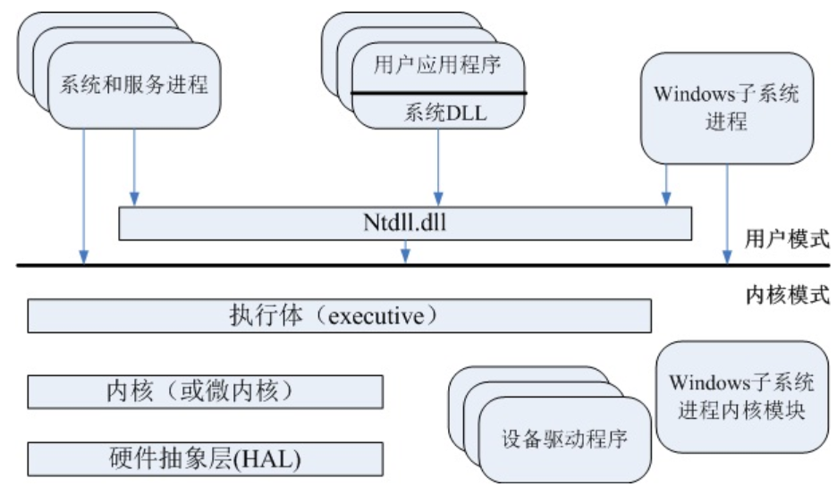

 | UNIX：
 |  | 略
 | Linux：
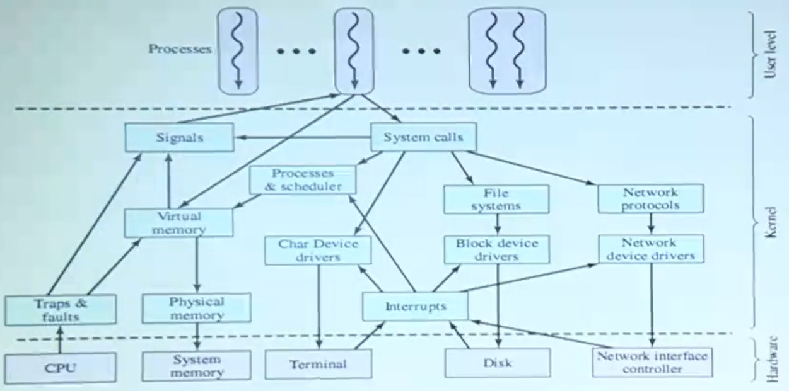

 | 安卓：
 |  | Linux的内核
第五节，第六节：操作系统的分类
 | 按照时间分类：
 | ⑴批处理操作系统：
 |  | 对一堆相同的数据进行相同的操作
 | ⑵分时操作系统：
 |  | 一个网吧的主机，加上一堆显示器
 | ⑶通用操作系统：
 |  | 把分时操作系统和批处理操作系统结合，对实时性要求不是很严格
 | ⑷实时操作系统
 |  | 对实时性要求非常高
 | ⑸个人计算机系统
 |  | 简单，界面友好
 | ⑹网络操作系统
 |  | 必须支持网络协议，有网络模块，通信安全
 | ⑺分布式操作系统
 |  | 多核的就是这种
 |  | 是一个同意的系统，允许多个核心共同完成任务
 |  | 操作系统能像单核心的CPU一样控制
 | ⑻嵌入式操作系统
 |  | 无需赘述，老本行

